Sheet1
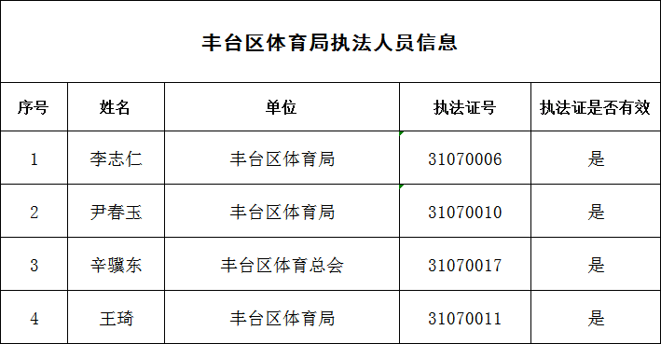

丰台区体育局执法人员信息
序号 | 姓名 | 单位 | 执法证号 | 执法证是否有效
1 | 尹春玉 | 北京市丰台区体育局 | 01000532003 | 是
2 | 王琦 | 北京市丰台区体育局 | 01000532004 | 是
3 | 胡博 | 北京市丰台区体育局 | 01000532023 | 是
4 | 赵泓睿 | 北京市丰台区体育局 | 01000532024 | 是
5 | 王黎丹 | 北京市丰台区体育局 | 01000532026 | 是

